测试人员工作规范初稿
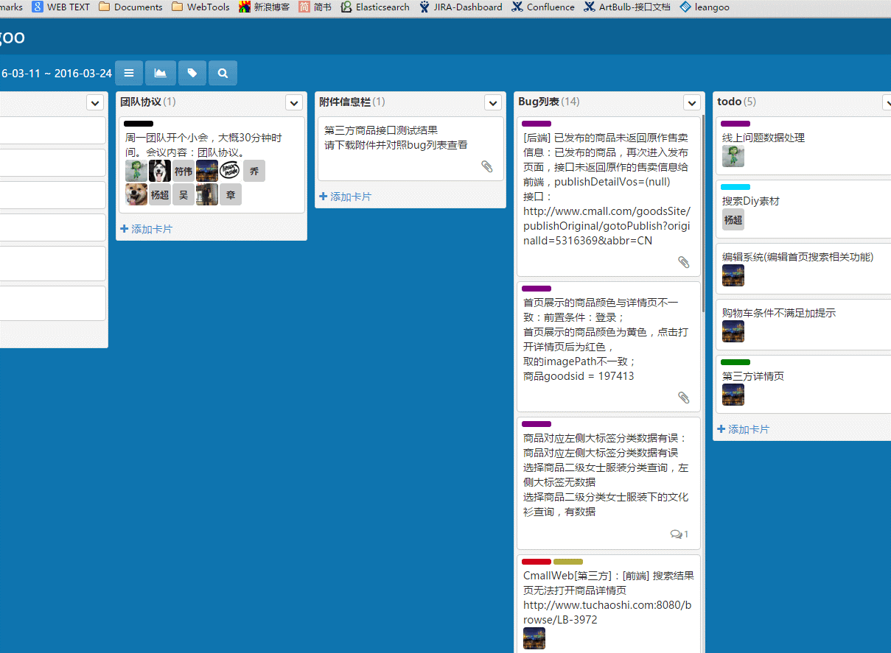
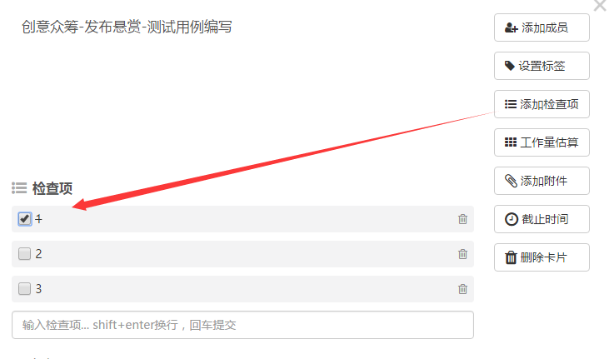
Item | 阶段 | 工作内容 | 交付文档 | 备注
1 | 前置条件 | 团队看板，测试看板，jira各建立好相关模块 | 负责人：PO
2 | Story | 检查story验收条件是否缺少，督促PO提供 | 负责人：各团队测试人员
3 |  | 编写功能测试用例 | A.功能点直接写在todo卡片上 | 用例评审是否要省去？PO是否要检查下是否有遗漏？
4 |  |  | B.功能点思维导图化，添加附件；
5 |  | 接口测试 | NA
6 |  | 测试数据准备(功能、接口） | NA（熟悉相关DB过程）
7 |  | 执行功能测试用例 | A：检查点勾选表示执行通过； B：思维导图完善
8 |  |  | bug反馈（看板及jira各保留一份）
9 |  | 执行接口测试用例 | 接口测试报告（excel）
10 | 团队内部合并story测试 | 上线前、后执行story联调 | 完整测试用例（思维导图）
12 | 各团队间联调 | 需求PK领需求任务阶段，即分工新项目联调内容 | 流程图 | 由主导团队写
13 |  | 已有功能各团队固定分工测试（团队内部可交叉测试） | 简要的测试点回归测试，如注册登录下单购买，瀑布流、分类展开、DIY页面打开制作、搜索、发布作品
14 | 完善测试看板 | 将新功能测试用例完善进测试看板相关模块

